구매자 등록
구매자 등록 (IT_PTO_01_02)

작성자 | 작성일 | 수행자 | 수행일
김은별 | 2025.05.02

테스트 대상 상세 (시나리오별 세부단계)
팬타온_구매자 > 사용자등록 > 등록한 ID/PW로 로그인 여부 확인
테스트 시나리오 목적 :
팬타온 사용자 확인
가정 및 필요사항 :

시나리오 항목 CODE | 시나리오 화면경로 및 페이지 | 테스트 항목 | 테스트 사전 정보 및 입력 | 테스트 케이스 기대결과 | 실제결과 | 구분 또는 실패 여부
IT_PTO_01_02_01 | 운영사 메뉴 팬타온 > 사용자 | 팬타온 사용자 관리 | • 사용자 관리 메뉴 이동 | • 사용자 목록 확인 | 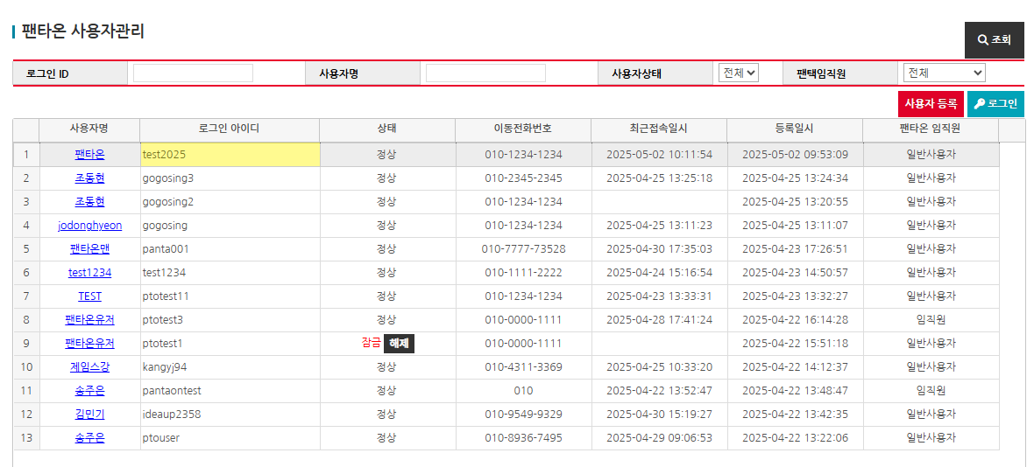 • OK
IT_PTO_01_02_02 |  | 팬타온 사용자 등록 | • 사용자 등록 후 로그인 | • 회원 정보 확인 - 아이디 중복체크 - 회원 정보 입력 • 등록한 번호로 비밀번호를 SMS 발송 | 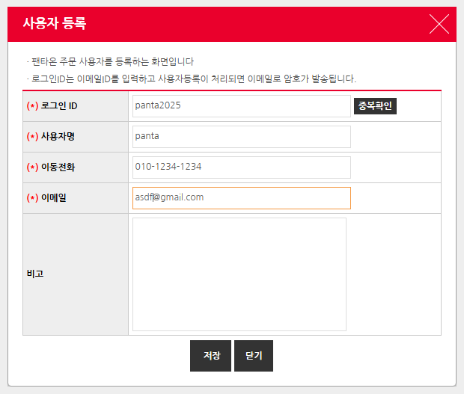 • OK • 문자 발송 테스트 불가
IT_PTO_01_02_03 |  | 팬타온 사용자 로그인 | • 등록한 사용자를 클릭 후 [로그인] 버튼 | • 팬타온으로 로그인 이동 | • FAIL | 일반 구매사 사이트로 이동됨

로그인
로그인 (IT_PTO_01_03)

작성자 | 작성일 | 수행자 | 수행일
김은별 | 2025.05.02

테스트 대상 상세 (시나리오별 세부단계)
로그인 > ID/PW 입력, 유효성체크, 아이디찾기/비밀번호 찾기(문자 확인) > 로그인 여부확인
테스트 시나리오 목적 :
팬타온 로그인 확인
가정 및 필요사항 :

시나리오 항목 CODE | 시나리오 화면경로 및 페이지 | 테스트 항목 | 테스트 사전 정보 및 입력 | 테스트 케이스 기대결과 | 실제결과 | 구분 또는 실패 여부
IT_PTO_01_03_01 | 팬타온 메인 > 로그인 | 팬타온 로그인 | • 아이디/비밀번호 입력 | • 유효성 체크 - 아이디/비밀번호 필수입력 - 아이디/비밀번호 일치 하면 로그인 가능 | • OK
IT_PTO_01_03_02 |  | 아이디 찾기 | • 성명, 휴대폰 입력 후 아이디 문자 발송 | • 팬타온에 등록된 성명과 휴대폰 입력 • 입력한 번호로 아이디 문자 발송 | 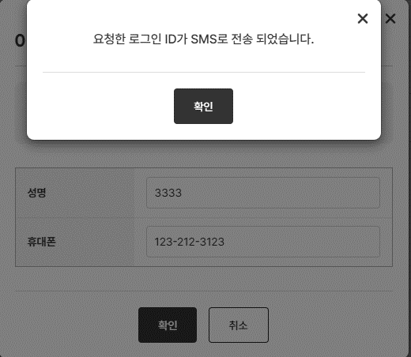 • 등록되지 않은 이름과 번호를 입력해도 전송되었다는 문구가 뜸. • 문자 발송 테스트 불가 | 사용자의 이름이나 휴대폰번호가 일치하지 않아도 전송되다는 문구가 나오는게 맞는지 확인 필요
IT_PTO_01_03_03 |  | 비밀번호 찾기 | • 성명, 아이디, 휴대폰 입력 후 비밀번호 문자 발송 | • 팬타온에 등록된 성명, 아이디, 휴대폰 입력 • 입력한 번호로 비밀번호 문자 발송 | 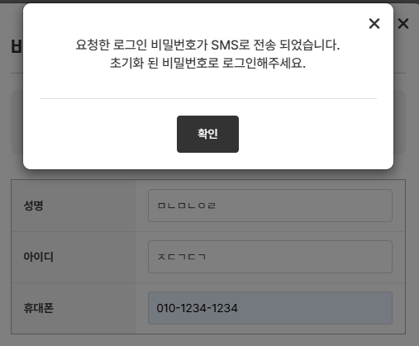 • 등록되지 않은 이름이나 아이디, 번호를 입력해도 전송되었다는 문구가 뜸. • 문자 발송 테스트 불가 | 사용자의 아이디나 휴대폰번호가 일치하지 않아도 전송되다는 문구가 나오는게 맞는지 확인 필요

회원탈퇴
회원탈퇴 (IT_PTO_01_04)

작성자 | 작성일 | 수행자 | 수행일
김은별 | 2025.05.02

테스트 대상 상세 (시나리오별 세부단계)
마이쇼핑 > 내정보관리 > 회원탈퇴 > 본인확인 > 탈퇴사유 입력, 탈퇴동의 체크 > 회원탈퇴 완료(카카오 알림확인) > 로그아웃(매인이동)
테스트 시나리오 목적 :
팬타온 회원탈퇴
가정 및 필요사항 :
팬타온 사용자 계정

시나리오 항목 CODE | 시나리오 화면경로 및 페이지 | 테스트 항목 | 테스트 사전 정보 및 입력 | 테스트 케이스 기대결과 | 실제결과 | 구분 또는 실패 여부
IT_PTO_01_04_01 | 팬타온 > 마이쇼핑 > 내정보관리 > 회원탈퇴 | 팬타온 본인확인 | • 비밀번호 입력 | • 본인 확인 | 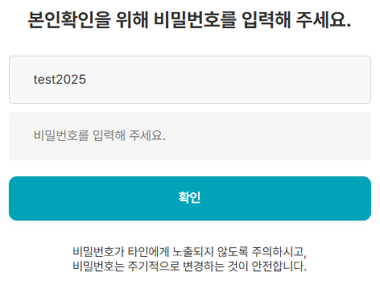 • OK
IT_PTO_01_04_02 |  | 팬타온 회원탈퇴 | • 탈퇴사유 입력 - 탈퇴사유 선택(필수) - 기타의견 입력(선택) • 탈퇴 동의 체크 | • 탈퇴사유 입력 • 회원 탈퇴 완료 후 메인 페이지 이동 - 로그아웃 처리 • 탈퇴 완료 알림톡 전송 | 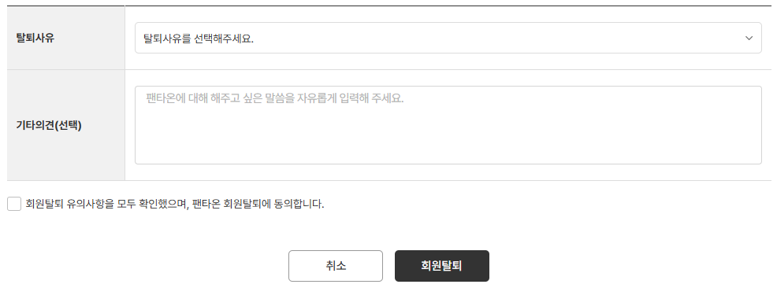 • OK • OK • 카카오톡 전송은 실서버에서 테스트 가능

